TDSheet
Структура расходов денежных средств

Период: Январь 2020 г. - Сентябрь 2020 г.
Отбор: Учреждение = Дума Артемовского городского округа; КФО = 1

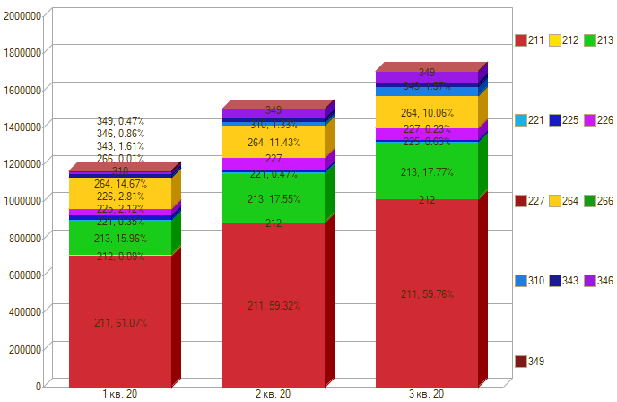

Период \ КЭК | 211, Заработная плата | 212, Прочие несоциальные выплаты персоналу в денежной форме | 213, Начисления на выплаты по оплате труда | 221, Услуги связи | 225, Работы, услуги по содержанию имущества | 226, Прочие работы, услуги | 227, Страхование | 264, Пенсии, пособия, выплачиваемые работодателями, нанимателями бывшим работникам | 266, Социальные пособия и компенсации персоналу в денежной форме | 310, Увеличение стоимости основных средств | 343, Увеличение стоимости горюче-смазочных материалов | 346, Увеличение стоимости прочих материальных запасов | 349, Увеличение стоимости прочих материальных запасов однократного применения | ИТОГО

1 кв. 20 | 713,815.51 | 1,000.00 | 186,515.68 | 4,089.16 | 24,830.88 | 27,796.00 |  | 171,468.27 | 115.00 |  | 18,827.50 | 8,000.00 | 5,800.00 | 1,162,258.00
2 кв. 20 | 889,815.76 |  | 263,299.41 | 7,120.34 | 11,138.56 | 65,300.00 |  | 171,468.27 | 150.24 | 19,990.00 | 21,485.50 | 39,993.90 |  | 1,489,761.98
3 кв. 20 | 1,018,274.28 |  | 302,782.44 | 5,182.01 | 9,716.88 | 55,475.00 | 3,852.58 | 171,468.27 | 3,114.21 | 43,405.00 | 26,690.50 | 55,823.69 | -315.97 | 1,695,468.89
Итого | 2,621,905.55 | 1,000.00 | 752,597.53 | 16,391.51 | 47,394.32 | 162,571.00 | 3,852.58 | 514,404.81 | 3,379.45 | 63,395.00 | 67,003.50 | 103,817.59 | 5,484.03 | 4,347,488.87

